11-09
 |  |  |  |  |  | Reporte diario de obra (RDO)

 |  |  |  |  |  | Marcobre

Contrato N.º |  |  | : |  |  |  |  |  | Fecha de RDO |  |  | 2026-09-11 |  |  |  |  |  | semana 5 |  |  |  |  |  |  |  |  |  |  |  |  | Condiciones del clima
Contratista |  |  | : | PROMCOSER |  |  |  |  | RDO N.º |  |  | 040 |  |  |  |  |  |  |  |  |  |  |  |  |  |  |  |  |  |  | T mín. |  | 12°
Ubicación |  |  | : | Marcona |  |  |  |  | Turno |  |  | Día |  |  |  |  |  |  |  |  |  |  |  |  |  |  |  |  |  |  | T máx. |  | 25°
Fecha de Inicio |  |  | : | 2026-09-11 |  |  |  |  | Regimen |  |  | 6X1 |  |  |  |  |  |  |  |  |  |  |  |  |  |  |  |  |  |  | Viento |  | 18Km/h
 |  |  |  |  |  |  |  |  |  |  |  |  |  |  |  |  |  |  |  |  |  |  |  |  |  |  |  |  |  |  | Lluvia |  | --

Cuadrilla de Bancoductos Rampa Norte |  |  |  |  |  |  |  |  |  |  |  |  |  |  |  |  | Cuadrilla de Banco ductos Rampa Norte
Mano de Obra |  |  |  |  |  |  |  |  |  |  |  |  |  |  |  |  | Mano de Obra |  |  |  |  |  |  |  |  |  |  |  |  |  | Horas en stand by
Descripcion |  |  | Cant. |  | hh/día |  | hh ant. | hh act. |  | hh acum. |  | hh act. |  | hh acum. |  |  | Descripcion |  |  |  | Cant. |  | hh/día |  | hh ant. |  | hh act. |  | hh acum. |  | hh ant. |  | hh act. |  | hh acum.
Operador de retro/minicargador |  |  |  |  |  |  |  |  |  |  |  |  |  | 0.00 |  |  | Operador de retro/minicargador |  |  |  | 1.00 |  | 9.50 |  | 9.50 |  | 9.50 |  | 19.00 |  | 0.00 |  |  |  | 0.00
Operario Civil |  |  |  |  |  |  |  |  |  |  |  |  |  | 0.00 |  |  | Operario Civil |  |  |  | 1.00 |  | 9.50 |  | 9.50 |  | 9.50 |  | 19.00 |  | 0.00 |  |  |  | 0.00
Operario Mecánico / Eléctrico |  |  |  |  |  |  |  |  |  |  |  |  |  | 0.00 |  |  | Operario Mecánico / Eléctrico |  |  |  | 1.00 |  | 9.50 |  | 9.50 |  | 9.50 |  | 19.00 |  | 0.00 |  |  |  | 0.00
Oficial |  |  |  |  |  |  |  |  |  |  |  |  |  | 0.00 |  |  | Oficial |  |  |  | 1.00 |  | 9.50 |  | 9.50 |  | 9.50 |  | 19.00 |  | 0.00 |  |  |  | 0.00
Ayudante |  |  |  |  |  |  |  |  |  |  |  |  |  | 0.00 |  |  | Ayudante |  |  |  | 3.00 |  | 9.50 |  | 9.50 |  | 9.50 |  | 19.00 |  | 0.00 |  |  |  | 0.00
Conductor de camioneta |  |  |  |  |  |  |  |  |  |  |  |  |  | 0.00 |  |  | Conductor de camioneta |  |  |  | 1.00 |  | 9.50 |  | 9.50 |  | 9.50 |  | 19.00 |  | 0.00 |  |  |  | 0.00
Conductor minivan |  |  |  |  |  |  |  |  |  |  |  |  |  | 0.00 |  |  | Conductor minivan |  |  |  | 1.00 |  | 9.50 |  | 9.50 |  | 9.50 |  | 19.00 |  | 0.00 |  |  |  | 0.00
Conductor camión baranda |  |  |  |  |  |  |  |  |  |  |  |  |  | 0.00 |  |  | Conductor camión baranda |  |  |  | 1.00 |  | 9.50 |  | 9.50 |  | 9.50 |  | 19.00 |  | 0.00 |  |  |  | 0.00
Vigía |  |  |  |  |  |  |  |  |  |  |  |  |  | 0.00 |  |  | Vigía |  |  |  | 1.00 |  | 9.50 |  | 9.50 |  | 9.50 |  | 19.00 |  | 0.00 |  |  |  | 0.00
Supervisor |  |  |  |  |  |  |  |  |  |  |  |  |  | 0.00 |  |  | Supervisor |  |  |  | 1.00 |  | 9.50 |  | 9.50 |  | 9.50 |  | 19.00 |  | 0.00 |  |  |  | 0.00
Supervisor de seguridad |  |  |  |  |  |  |  |  |  |  |  |  |  | 0.00 |  |  | Supervisor de seguridad |  |  |  | 1.00 |  | 9.50 |  | 9.50 |  | 9.50 |  | 19.00 |  | 0.00 |  |  |  | 0.00
ingeniero de calidad |  |  |  |  |  |  |  |  |  |  |  |  |  | 0.00 |  |  | ingeniero de calidad |  |  |  | 1.00 |  | 9.50 |  | 9.50 |  | 9.50 |  | 19.00 |  | 0.00 |  |  |  | 0.00
 |  |  |  |  |  |  |  |  |  |  |  |  |  | 0.00 |  |  | 0 |  |  |  | 0.00 |  | 10.15 |  | 0.00 |  | 0.00 |  | 0.00 |  | 0.00 |  |  |  | 0.00
Total |  |  | 0.00 |  |  |  | 0.00 | 0.00 |  | 0.00 |  | 0.00 |  | 0.00 |  |  | Total |  |  |  | 14.00 |  |  |  | 114.00 |  | 114.00 |  | 228.00 |  | 0.00 |  | 0.00 |  | 0.00

Descripción de las actividades mas relevantes del día
Actividades programadas (Partidas) |  |  |  |  |  |  |  |  |  |  |  |  |  |  |  | Und. |  | Metrado |  | Prog. |  | Ejecutado |  |  | Acumulado |  |  | Por ejecutar |  |  | % Avance
 |  |  |  |  |  |  |  |  |  |  |  |  |  |  |  |  |  |  |  |  |  |  |  |  |  |  |  |  |  |  | día |  |  | total
RAMPA NORTE
BANCO DUCTO EN CAMINO
EXCAVACIÓN DE ZANJA CON RETROEXCAVADORA 0.60 X 1.00M |  |  |  |  |  |  |  |  |  |  |  |  |  |  |  | M3 |  | 92.16 |  | 6.84 |  | 6.84 |  |  | 29.94 |  |  | 62.22 |  |  | 6.00 |  |  | 32.49%
PERFILADO Y NIVELACION DE TERRENO |  |  |  |  |  |  |  |  |  |  |  |  |  |  |  | ML |  | 192 |  | 18 |  | 18 |  |  | 52 |  |  | 140 |  |  | 6.00 |  |  | 27.08%
COLOCACION DE CAMA DE ARENA E=0.20 |  |  |  |  |  |  |  |  |  |  |  |  |  |  |  | ML |  | 192 |  | 22 |  | 6 |  |  | 60 |  |  | 132 |  |  | 6.00 |  |  | 31.25%
INSTALACIÓN DE BANCODUCTOS |  |  |  |  |  |  |  |  |  |  |  |  |  |  |  | UND. |  | 192 |  | 12 |  | 6 |  |  | 51 |  |  | 141 |  |  | 6.00 |  |  | 26.56%
RELLENO Y COMPACTACION EN CAPAS DE 20MM |  |  |  |  |  |  |  |  |  |  |  |  |  |  |  | m3 |  | 92.16 |  | 8.25 |  | 11.22 |  |  | 11.22 |  |  | 80.94 |  |  | 6.00 |  |  | 12.17%
RAMPA NORTE |  |  |  |  |  |  |  |  |  |  |  |  |  |  |  |  |  |  |  |  |  |  |  |  |  |  |  |  |  |  | 6.00
BANCO DUCTO EN VIA |  |  |  |  |  |  |  |  |  |  |  |  |  |  |  |  |  |  |  |  |  |  |  |  |  |  |  |  |  |  | 6.00
EXCAVACIÓN DE ZANJA CON RETROEXCAVADORA 0.60 X 1.00M |  |  |  |  |  |  |  |  |  |  |  |  |  |  |  | M3 |  | 14.4 |  | 0 |  | 12.22 |  |  | 77.6 |  |  | -63.2 |  |  | 6.00 |  |  | 538.89%
INSTALACIÓN DE BANCODUCTOS |  |  |  |  |  |  |  |  |  |  |  |  |  |  |  | UND. |  | 24 |  | 15 |  | 5 |  |  | 93 |  |  | -69 |  |  | 6.00 |  |  | 387.50%
PERFILADO Y NIVELACION DE TERRENO |  |  |  |  |  |  |  |  |  |  |  |  |  |  |  | ML |  | 24 |  | 16 |  | 11 |  |  | 88 |  |  | -64 |  |  | 6.00 |  |  | 366.67%
COLOCACION DE CAMA DE ARENA E=0.20 |  |  |  |  |  |  |  |  |  |  |  |  |  |  |  | ML |  | 24 |  | 16 |  | 11 |  |  | 88 |  |  | -64 |  |  | 6.00 |  |  | 366.67%
RELLENO Y COMPACTACION EN CAPAS DE 20MM |  |  |  |  |  |  |  |  |  |  |  |  |  |  |  | m3 |  | 14.4 |  | 8.25 |  | 30.69 |  |  | 51.15 |  |  | -36.75 |  |  | 6.00 |  |  | 355.21%
INSTALACIÓN DE CAJAS DE PASO |  |  |  |  |  |  |  |  |  |  |  |  |  |  |  | Und. |  | 8 |  | 6 |  | 4 |  |  | 4 |  |  | 4 |  |  |  |  |  | 50.00%
SUMINISTRO DE AFIRMADO |  |  |  |  |  |  |  |  |  |  |  |  |  |  |  | m3 |  | 7.2 |  | 30 |  | 30 |  |  | 60 |  |  | -52.8 |  |  | 6.00 |  |  | 833.33%
Registro de interferencias
Atribuible a AESA |  |  |  |  |  |  |  |  |  |  |  |  |  |  |  |  | Atribuible a PROMCOSER
------------------------------------- |  |  |  |  |  |  |  |  |  |  |  |  |  |  |  |  | -------------------------------------
Observaciones

Incidencias de seguridad

Puntos criticos
1. Riesgos identificados

2. Plan de acción

Actividades Contributivas / Adicionales

Reporte de Seguridad
REPORTE DIARIO DE ACTIVIDADES DE SSOMA |  |  |  |  |  |  |  | FECHA: |  |  | 2026-09-11
REPORTE DIARIO DE ACTIVIDADES DE SSOMA 📅 11/09/2026 🍃 1. Control de Alcohol y Drogas. ✅ Se ejecutó la prueba de alcotest al 100 % del personal de PROMCOSER antes del inicio de la jornada laboral. 👷 Personal evaluado: 11 trabajadores. 🟢 Resultados: 11 resultados negativos (100 % de cumplimiento). 🎓 2. Charlas y Capacitaciones. 🗣️ Buenos Días Mina Justa (BDMJ). 📚 Tema: Ser incondicional respecto de la seguridad 🔍 3. Inspecciones y Verificaciones en Campo. ✅Se realizó seguimiento y verificación de las actividades en campo, evidenciándose la delimitación y señalización de las áreas de trabajo, mediante barreras, conos y señalética preventiva, restringiendo el ingreso de personal no autorizado. Asimismo, se verificó el uso de EPP correspondiente durante los trabajos, incluyendo protección respiratoria para las actividades con exposición a polvo. 🚧 4. Actividades ejecutadas Se realizó el acondicionamiento y limpieza del área con minicargador, manteniendo el área de intervención delimitada. Se realizó actividad con telehandler para manipulación/posicionamiento del buzòn, manteniendo control del área de trabajo y personal fuera de la línea de fuego. 💻 4. Actividades Administrativas. ✅Se elaborar
Reporte de Calidad

 | Fotografia N°01 |  |  |  |  |  |  |  |  |  |  |  |  |  |  |  | Fotografia N°02
 | 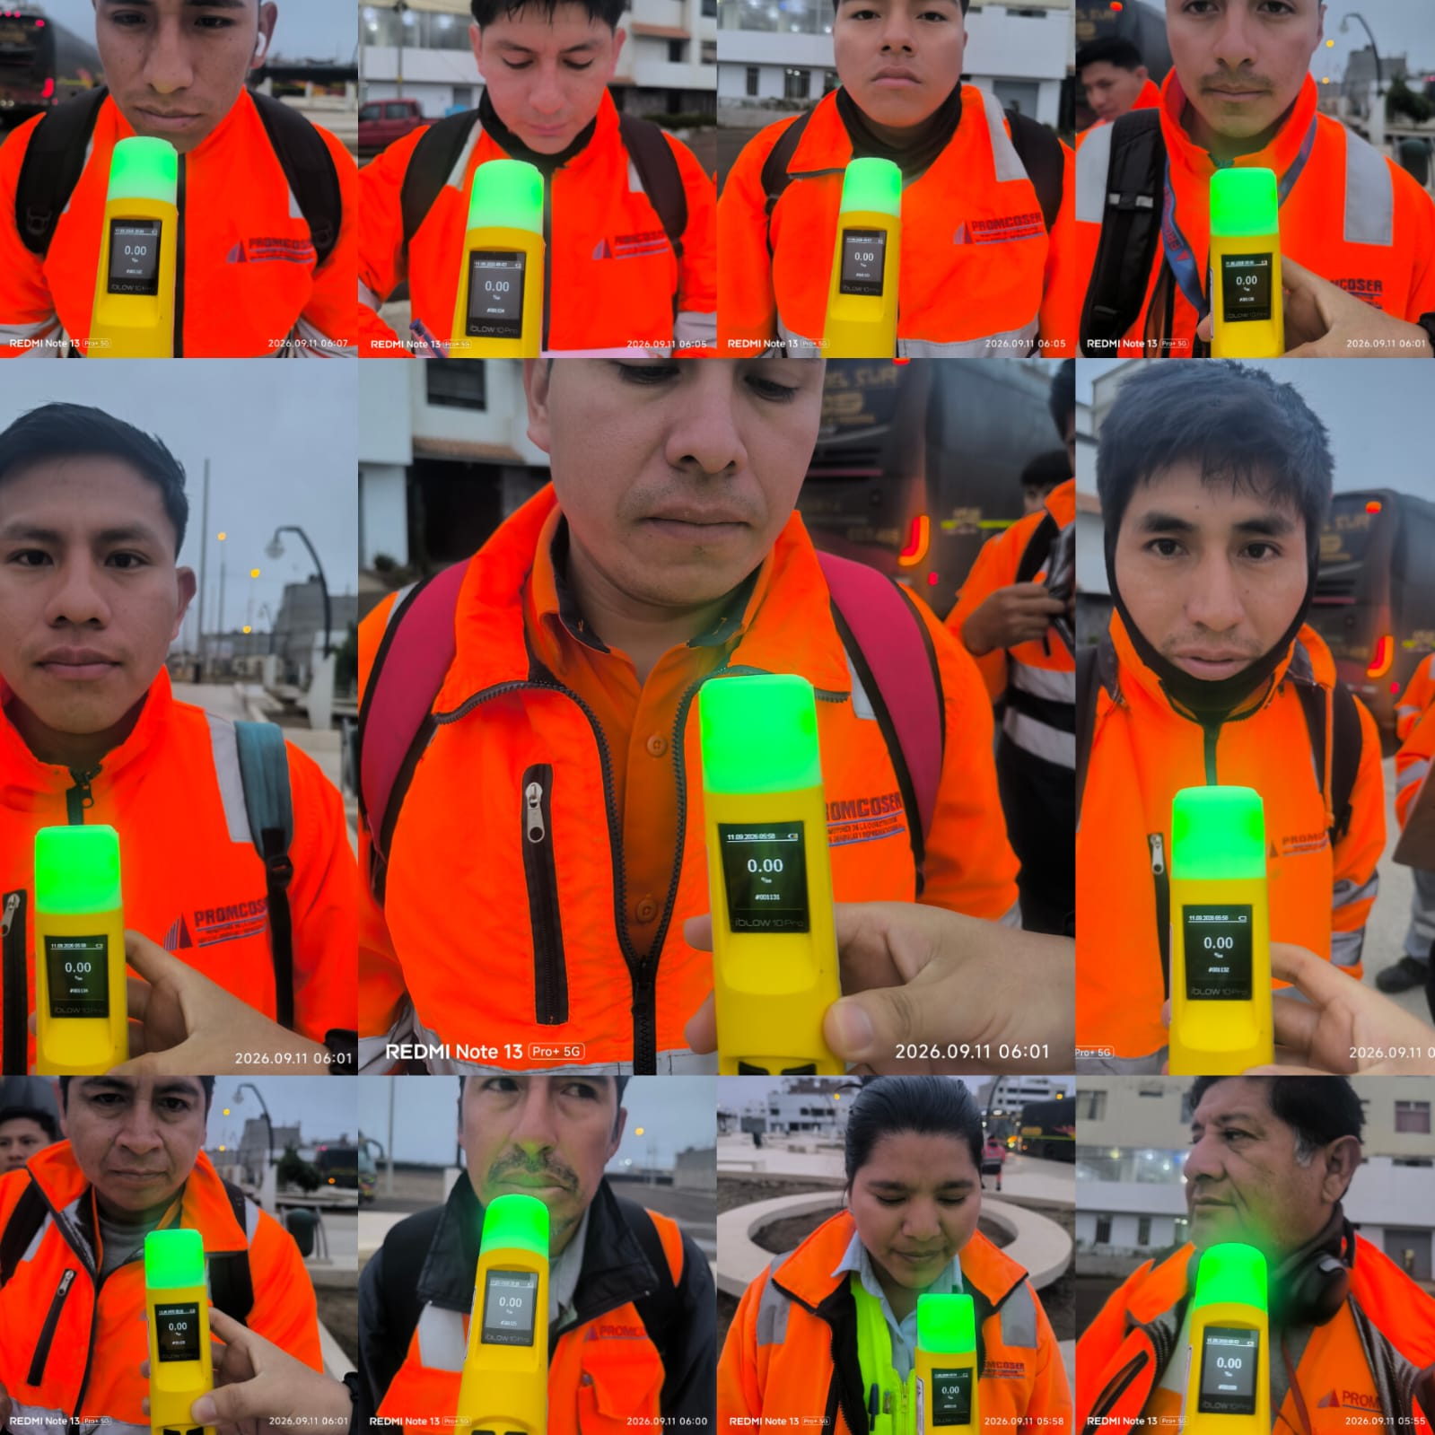 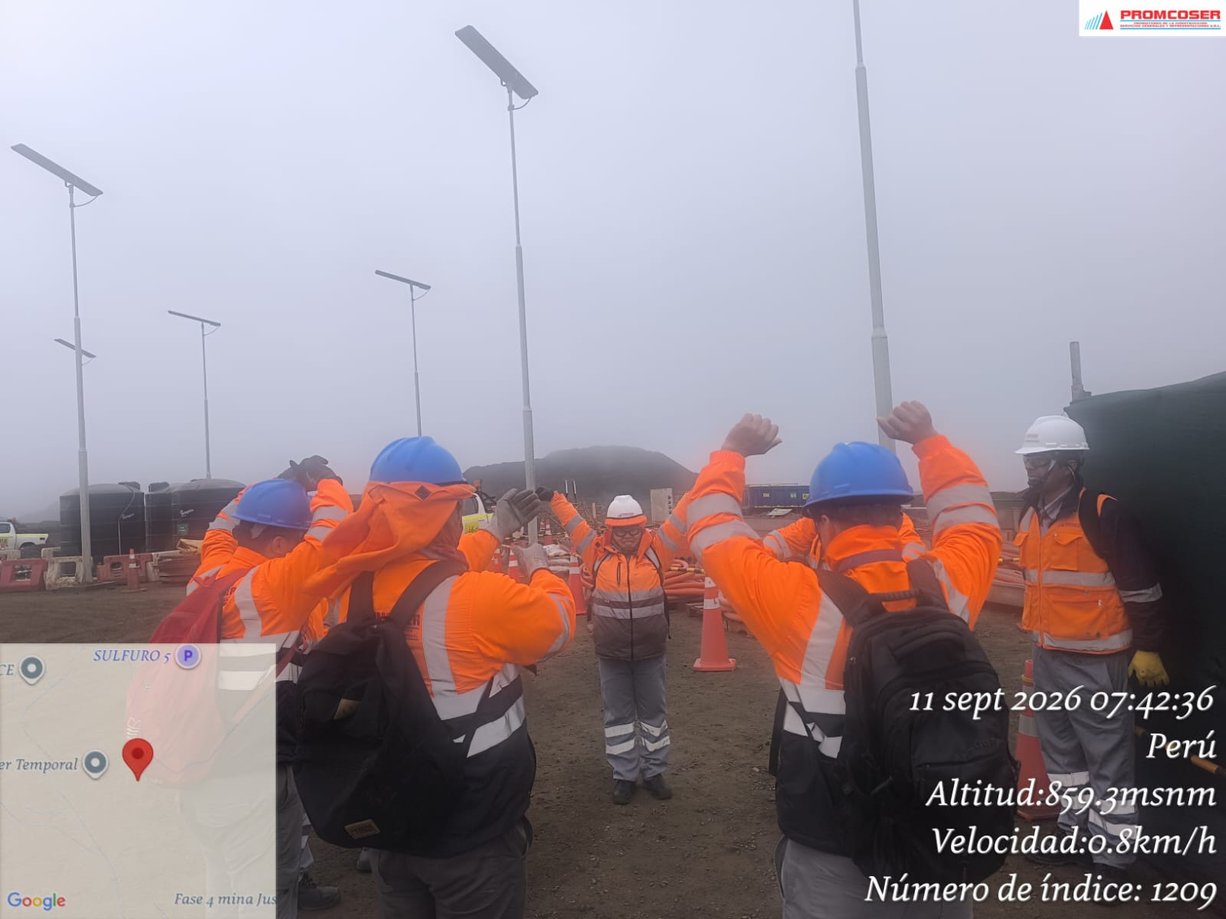 |  |  |  |  |  |  |  |  |  |  |  |  |  |  |  | 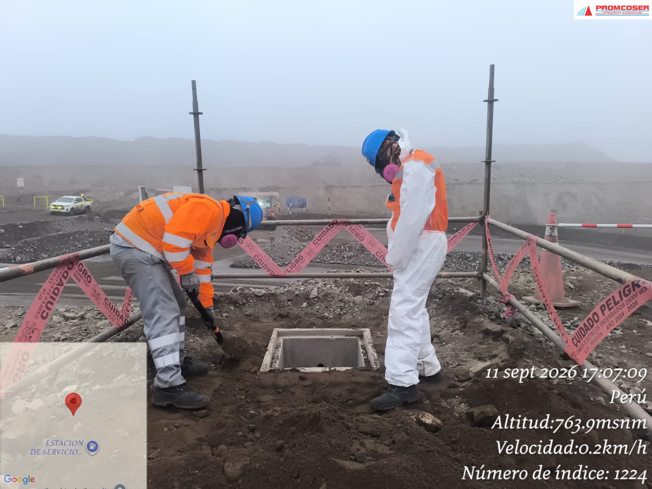 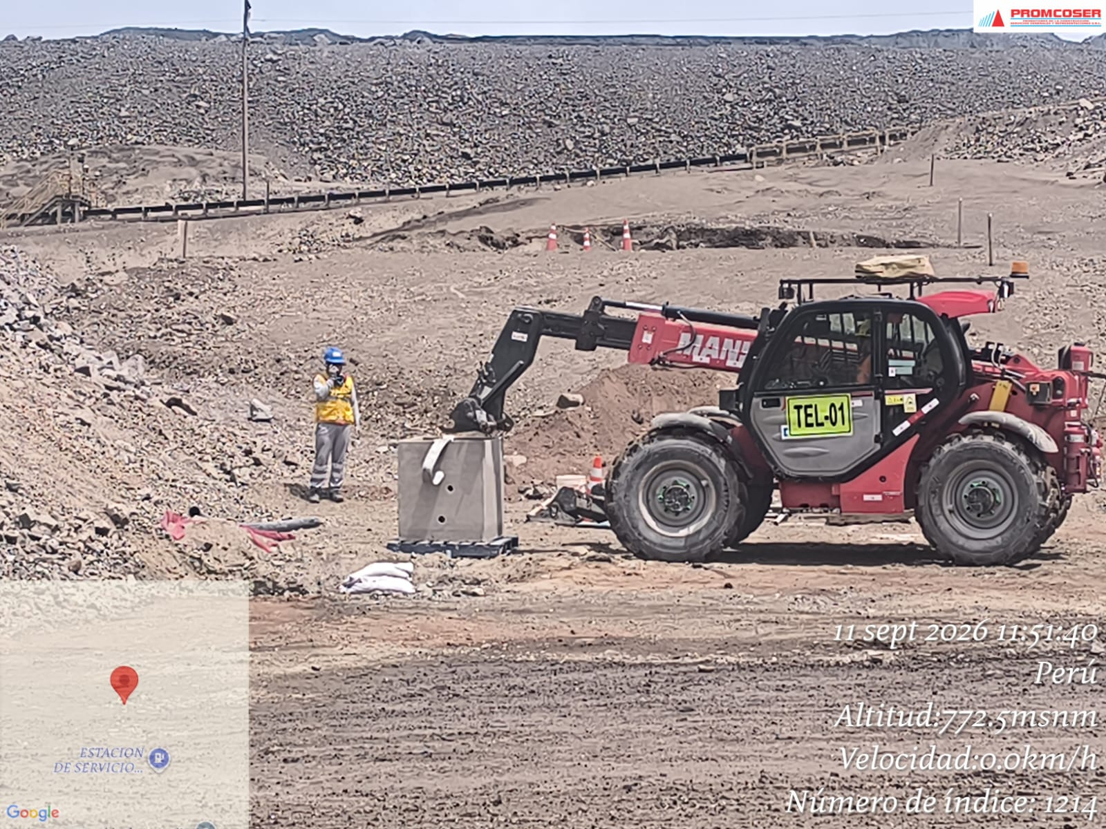 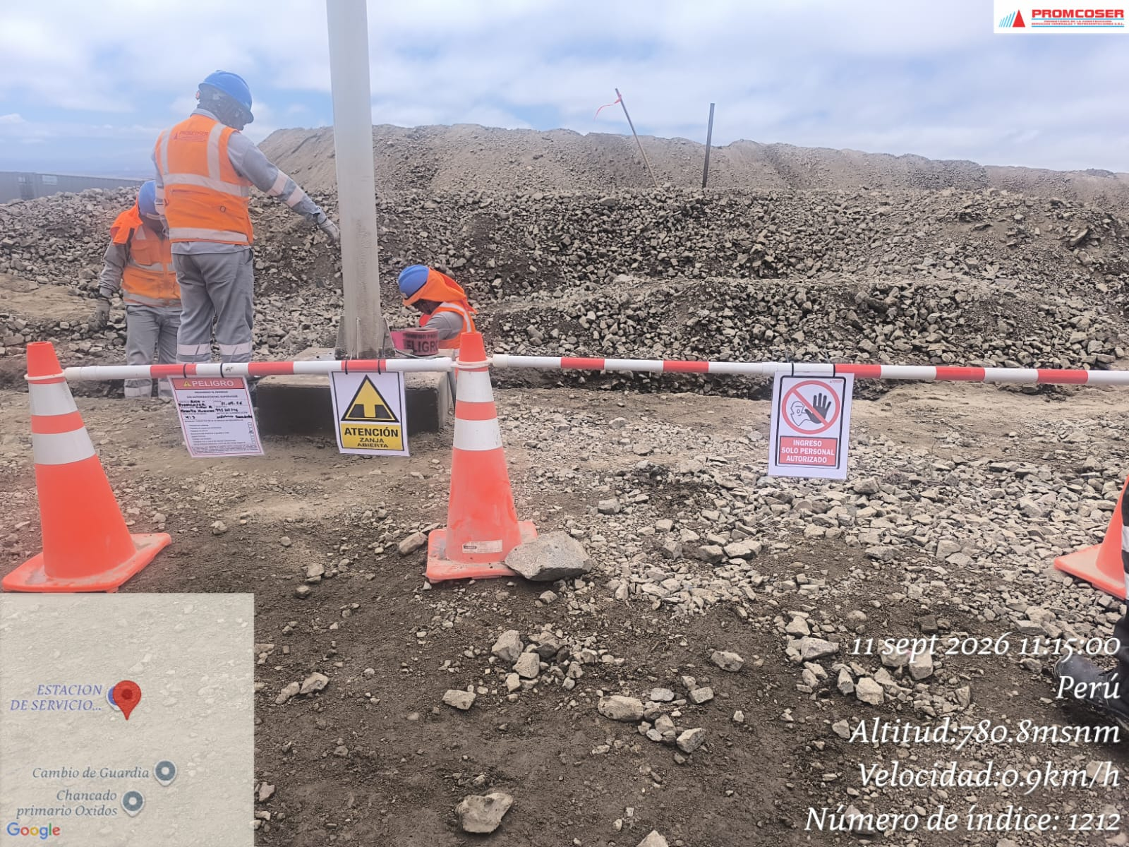 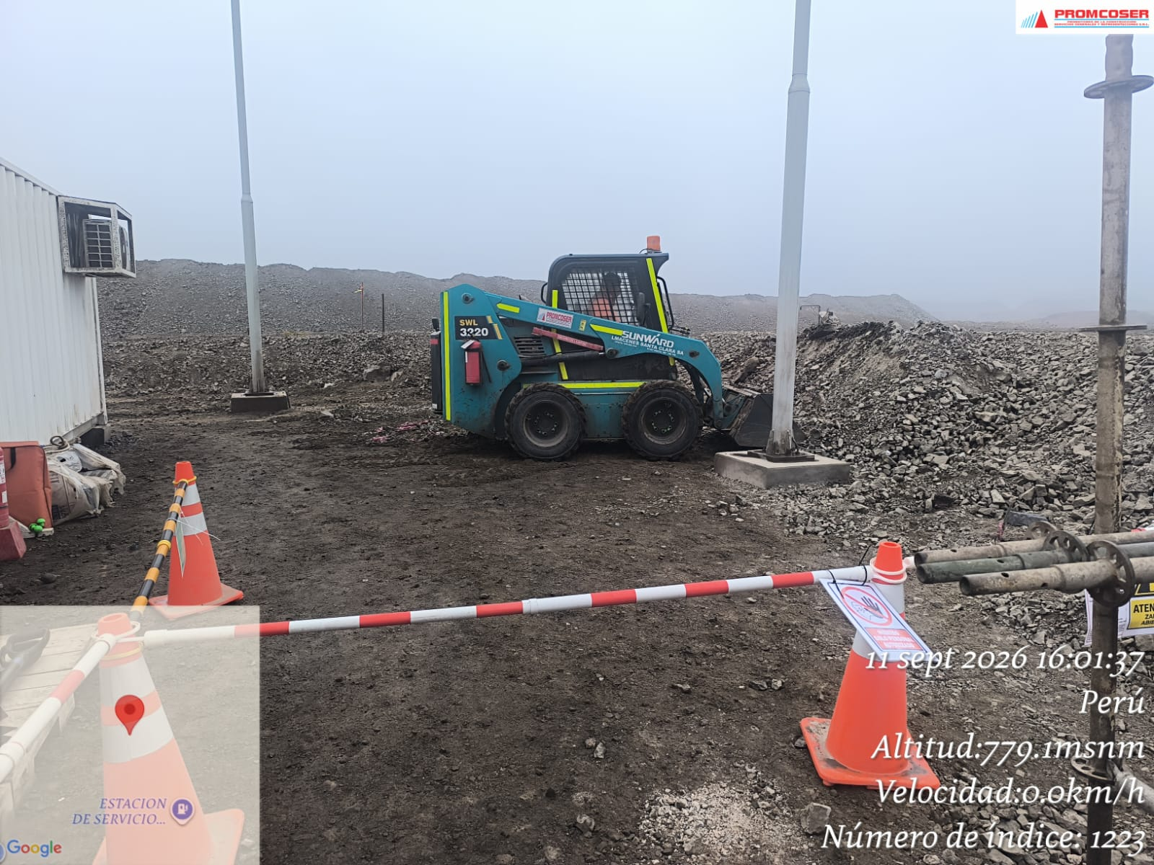 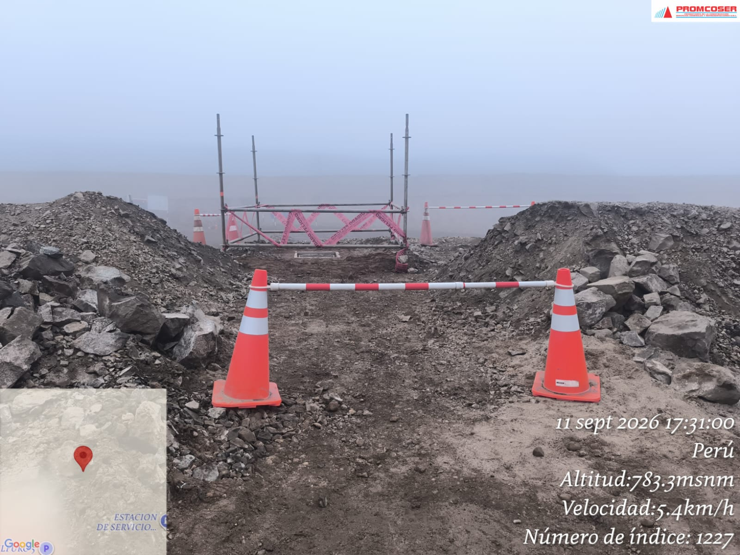

 | Charla de seguridad y registro de prueba de alcotest |  |  |  |  |  |  |  |  |  |  |  |  |  |  |  | Verificación de trabajos en campo, evidenciando correcta delimitación, señalización y control del área durante las actividades

 | Fotografia N°03 |  |  |  |  |  |  |  |  |  |  | Fotografia N°04 |  |  |  |  |  |  |  |  |  |  | Fotografia N°05
 | 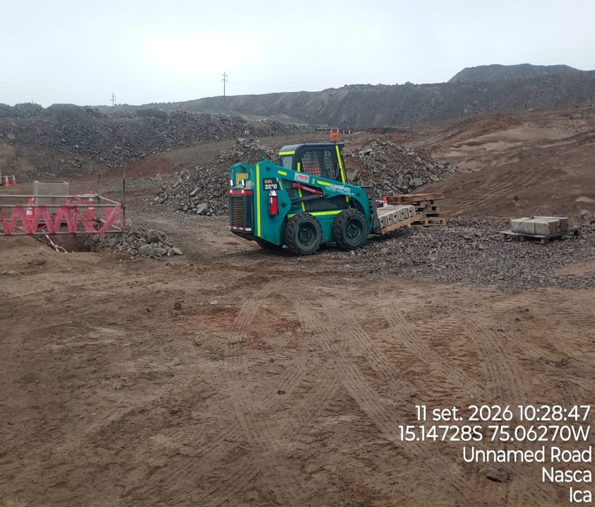 |  |  |  |  |  |  |  |  |  |  | 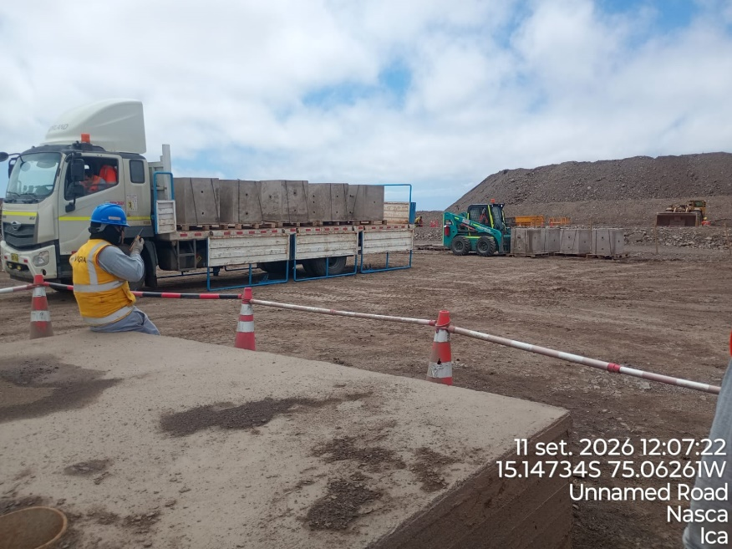 |  |  |  |  |  |  |  |  |  |  | 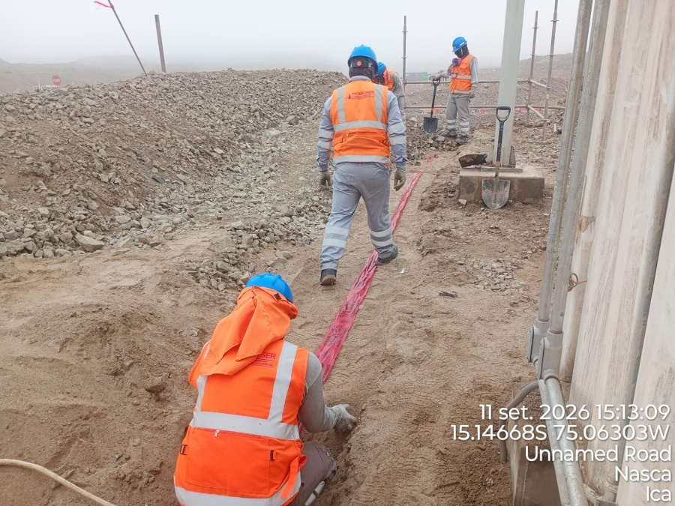

 |  | TRASLADO DE BANCODUCTOS |  |  |  |  |  |  |  |  |  | TRASLADO DE CAJAS DE REGISTRO |  |  |  |  |  |  |  |  |  |  | COLOCACION DE CINTA DE SEGURIDAD
 | Fotografia N°06 |  |  |  |  |  |  |  |  |  |  | Fotografia N°07 |  |  |  |  |  |  |  |  |  |  | Fotografia N°08
 | 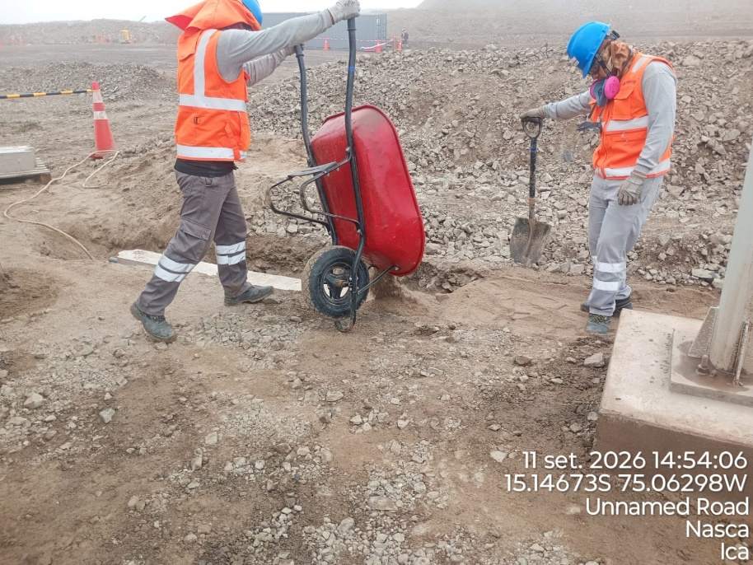 |  |  |  |  |  |  |  |  |  |  | 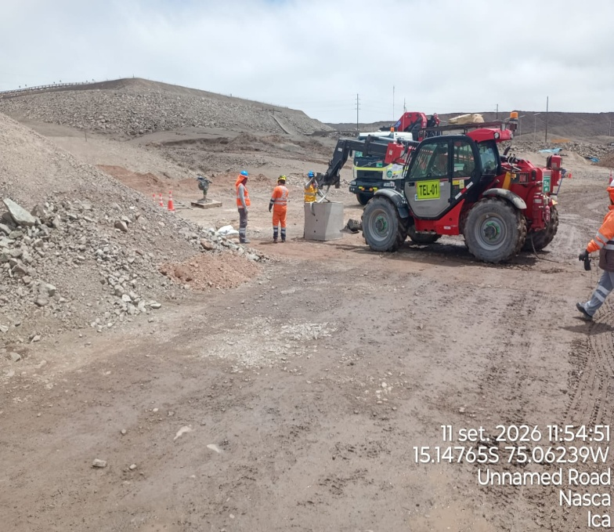 |  |  |  |  |  |  |  |  |  |  | 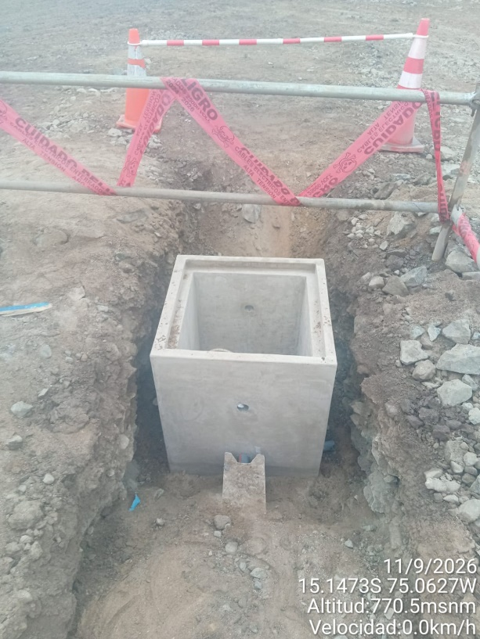

 |  | RELLENA DE ARENA SOBRE BANCODUCTO |  |  |  |  |  |  |  |  |  | INSTALACION DE CAJAS DE REGISTRO CON EQUIPO |  |  |  |  |  |  |  |  |  |  | INSTALACION DE 5 CAJAS DE REGISTRO

Histograma de Equipos |  |  | 2026-09-11
 |  |  |  |  |  |  |  |  |  | Jornada laboral |  | Jornada Laboral | 7:00:00 | 7:30:00 | 8:00:00 | 8:30:00 | 9:00:00 | 9:30:00 | 10:00:00 | 10:30:00 | 11:00:00 | 11:30:00 | 12:00:00 | 12:30:00 | 13:00:00 | 13:30:00 | 14:00:00 | 14:30:00 | 15:00:00 | 15:30:00 | 16:00:00 | 16:30:00 | 17:00:00
 | Equipos |  |  |  |  |  | hh.ss | hh.aa |  | Actividad |  | UbicaciónCANTERA | 7:00:00 | 7:30:00 | 8:00:00 | 8:30:00 | 9:00:00 | 9:30:00 | 10:00:00 | 10:30:00 | 11:00:00 | 11:30:00 | 12:00:00 | 12:30:00 | 13:00:00 |  |  | 14:30:00 | 15:00:00 | 15:30:00 | 16:00:00 | 16:30:00 | 17:00:00 | 17:30:00 | 18:00:00 | 18:30:00 | HORAS ACUMULADAS POR EQUIPO
EQUIPOS | Retroexcavadora |  |  |  |  |  | 4 |  |  |  |  |  |  |  |  |  |  |  |  | 0.5 | 0.5 | 0.5 | 0.5 |  |  |  |  | 0.5 | 0.5 | 0.5 | 0.5 | 0.5 | 0.5 |  |  |  | 2.5
 | Minicargador |  |  |  |  |  | 1 |  |  | Instalación de bancoductos |  |  |  |  |  |  |  |  |  |  |  |  |  |  |  |  |  |  |  |  | 0.5 | 0.5 |  |  |  |  | 0.5
 |  |  |  |  |  |  |  | hh.aa
EQUIPOS MENORES | Vibroapisonar |  |  |  |  |  | 0.75 |  |  |  |  |  |  |  |  |  |  |  |  |  |  |  |  |  |  |  |  |  | 0.5 | 0.5 | 0.5 |  |  |  |  |  | 0.75
 |  |  |  |  |  |  | 0 |  |  |  |  |  |  |  |  |  |  |  |  |  |  |  |  |  |  |  |  |  |  |  |  |  |  |  |  |  | 0
 |  |  |  |  |  |  | 0 |  |  |  |  |  |  |  |  |  |  |  |  |  |  |  |  |  |  |  |  |  |  |  |  |  |  |  |  |  | 0
 |  |  |  |  |  |  | 0 |  |  |  |  |  |  |  |  |  |  |  |  |  |  |  |  |  |  |  |  |  |  |  |  |  |  |  |  |  | 0
 |  |  |  |  |  |  | 0 |  |  |  |  |  |  |  |  |  |  |  |  |  |  |  |  |  |  |  |  |  |  |  |  |  |  |  |  |  | 0
 | Total |  |  |  |  |  | 5.75 | 0 |  | 0 |  | Frecuencia de equipos | 0 | 0 | 0 | 0 | 0 | 0 | 0 | 0.5 | 0.5 | 0.5 | 0.5 | 0 | 0 | 0 | 0.0 | 0.5 | 0.5 | 0.5 | 1.5 | 1 | 0.5 | 0 | 0 | 0

